5937-1
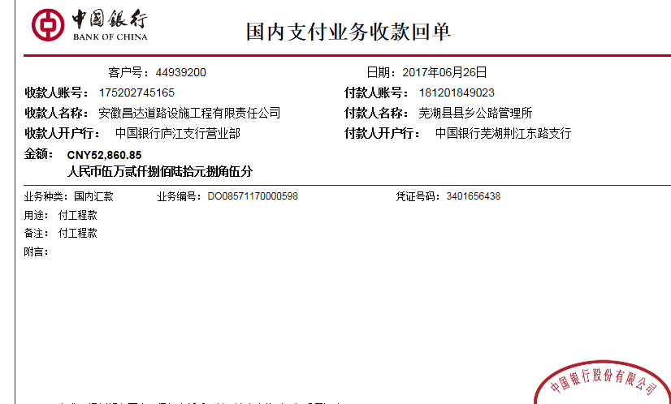
工程款支付证书 |  |  |  |  |  |  |  |  |  |  |  |  |  |  | 本次
工程名称 |  | 芜湖县保红路路面维修工程 |  |  |  |  |  |  |  |  | 档案编号 |  | CD2016-157
合同金额 |  | 18,600.00 |  |  |  | 中标日期 | 2016.11.25 |  |  |  | 合作单位 |  | 芜湖 陶定洲15395530999 |  | CD2016-157 | 174 | 5937 | 芜湖县保红路路面维修工程 | 2016.11.25 | 18600.00 | 20日历天 | 芜湖县 保红路 | 芜湖公司王冬汉13855369629 | 陶定洲15395530999 | 抽签 | √
决算金额 |  |  |  |  |  | 竣工日期 |  |  |  |  | ERP编号 |  | 5937
序号 | 工程款到账 |  |  | 开票情况 |  | 成本发票 | 扣管理费 |  | 代扣税金 |  | 其他扣款 |  | 实际支付
 | 日期 | 账户 | 金额 | 日期 | 金额 | 金额 | 比例 | 金额 | 税率 | 金额 | 金额 | 备注 | 户名 | 金额
1 | 2017-06-26 | 中 | 17,149.40 | 2017-05-25 | 18,052.00 |  | 管理费按2%全扣 | 372.00 | 增值税及附加 | 1,205.19 | 1,000.00 |  |  | 14,572.21
 |  | （到帐52860.85） |  |  |  |  |  |  | 2017.1.23办理外经证费用500+2017.4.5办理外经证费用500
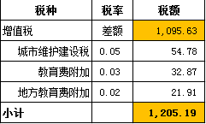

 |  |  |  |  |  |  |  |  |  |  |  |  |  |  | 78.35%
合计 |  | - | 17,149.40 | - | 18,052.00 | 0.00 | - | 372.00 | - | 1,205.19 | 1,000.00 | - |  | 14,572.21 | 完工证明？
本次支付金额 |  | 小写 | 14,572.21 |  |  |  | 支付账号 |  | 陶定洲 农行芜湖县支行
 |  | 大写 | 14572.21 |  |  |  |  |  | 6228 4819 9806 9662 272
申请部门 意见 |  | 1、 | 成交通知书、施工合同原件均在庐江；，施工验收单原件在合肥， |  |  |  |  |  | 2、此次借条已提供 。
项目管理 意见 |  | 何总、朱总已同意支付（附表背面截图）。
财务审核 意见 |  |  |  |  |  |  |  |  |  |  |  |  |  |  |  |  |  | 37591 | 35711.45
质安稽查 意见 |  | 是□否□营改增项目，及材料款支付核实： |  |  |  |  |  |  |  |  |  |  |  |  |  |  |  | 18052 | 17149.4
总经理审批 |  |  |  |  |  |  | 董事长审批 |  |  |  |  |  |  |  |  |  | 52860.85 | 55643 | 0.95

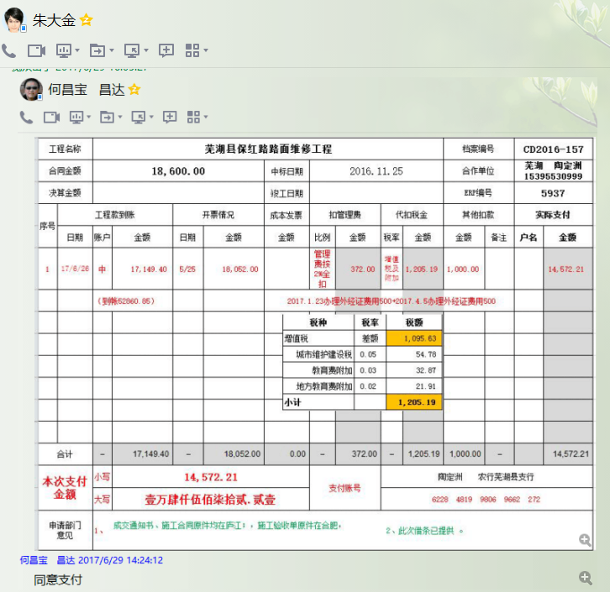
 |  |  |  |  |  |  |  |  |  |  |  |  |  |  |  |  | 17149.4 | 17149.4
 |  |  |  |  |  |  |  |  |  |  |  |  |  |  |  |  | 35711.45

5937-1 (2)
工程款支付证书 |  |  |  |  |  |  |  |  |  |  |  |  |  |  | 本次
工程名称 |  | 芜湖县保红路路面维修工程 |  |  |  |  |  |  |  |  | 档案编号 |  | CD2016-157
合同金额 |  | 18,600.00 |  |  |  | 中标日期 | 2016.11.25 |  |  |  | 合作单位 |  | 芜湖 陶定洲15395530999 |  | CD2016-157 | 174 | 5937 | 芜湖县保红路路面维修工程 | 2016.11.25 | 18600.00 | 20日历天 | 芜湖县 保红路 | 芜湖公司王冬汉13855369629 | 陶定洲15395530999 | 抽签 | √
决算金额 |  |  |  |  |  | 竣工日期 |  |  |  |  | ERP编号 |  | 5937
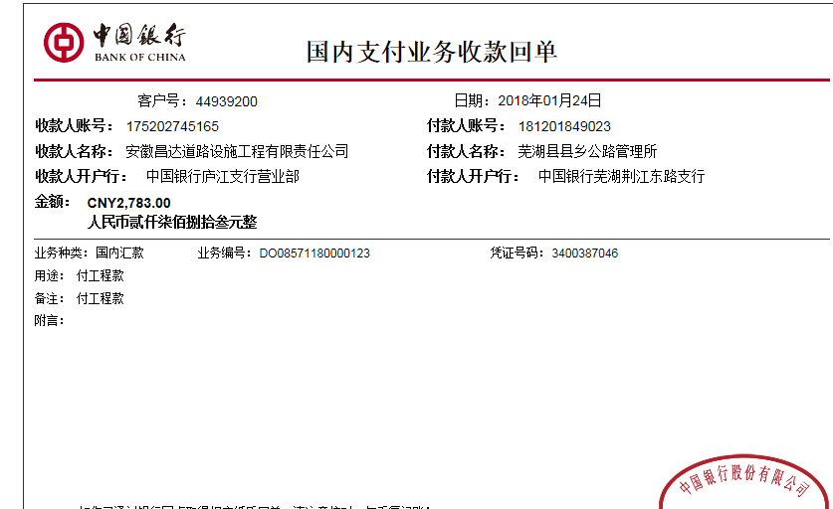
序号 | 工程款到账 |  |  | 开票情况 |  | 成本发票 | 扣管理费 |  | 代扣税金 |  | 其他扣款 |  | 实际支付
 | 日期 | 账户 | 金额 | 日期 | 金额 | 金额 | 比例 | 金额 | 税率 | 金额 | 金额 | 备注 | 户名 | 金额
1 | 2017-06-26 | 中 | 17,149.40 | 2017-05-25 | 18,052.00 |  | 管理费按2%全扣 | 372.00 | 增值税及附加 | 1,205.19 | 1,000.00 |  |  | 14,572.21
 |  | （到帐52860.85） |  |  |  |  |  |  | 2017.1.23办理外经证费用500+2017.4.5办理外经证费用500

 | 本次
2 | 2018-01-24 | 中 | 902.60 |  |  |  |  | 0.00 | 增值税及附加 | 0.00 | 0.00 |  | 芜湖舟谷 | 902.60
 |  | （5837 5838 到帐2783.00）

 |  |  |  |  |  |  |  |  |  |  |  |  |  |  | 4.85%
合计 |  | - | 18,052.00 | - | 18,052.00 | 0.00 | - | 372.00 | - | 1,205.19 | 1,000.00 | - |  | 15,474.81 | 完工证明？
本次支付金额 |  | 小写 | 902.60 |  |  |  | 支付账号
 |  | 大写 | 902.6
申请部门 意见 |  | 1、 | 成交通知书、施工合同原件均在庐江；，施工验收单原件在合肥，
项目管理 意见 |  | 何总、朱总已同意支付（附表背面截图）。
财务审核 意见 |  |  |  |  |  |  |  |  |  |  |  |  |  |  |  |  |  | 37591 | 35711.45
质安稽查 意见 |  | 是□否□营改增项目，及材料款支付核实： |  |  |  |  |  |  |  |  |  |  |  |  |  |  |  | 18052 | 17149.4
总经理审批 |  |  |  |  |  |  | 董事长审批 |  |  |  |  |  |  |  |  |  | 52860.85 | 55643 | 0.95

 |  |  |  |  |  |  |  |  |  |  |  |  |  |  |  |  | 17149.4 | 17149.4
 |  |  |  |  |  |  |  |  |  |  |  |  |  |  |  |  | 35711.45
